Snedecor-F
ξ ~ F de Snedecor
G.d.L. (num.) | 14 | 26
G.d.L. (den.) | 21 | 22
x | P( ξ ≤ x ) | P( ξ ≥ x )
0.200 | 0.9983 | 0.9999
0.500 | 0.9072 | 0.9540
1.000 | 0.4869 | 0.5046
1.500 | 0.1949 | 0.1687
2.000 | 0.0733 | 0.0514
5.000 | 0.0005 | 0.0001
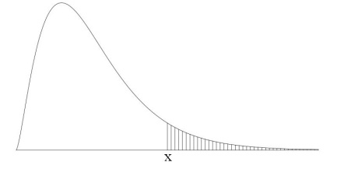

ξ ~ F de Snedecor
G.d.L. (num.) | 15 | 16 | 17 | 18
G.d.L. (den.) | 20 | 21 | 22 | 23
P( ξ ≥ x ) | x | x | x | x
0.995 | 0.4948 | 0.9224 | 0.5615 | 0.8925
0.990 | 0.4989 | 0.9200 | 0.5615 | 0.8925
0.975 | 0.5113 | 0.9124 | 0.5615 | 0.8925
0.950 | 0.5324 | 0.8989 | 0.5615 | 0.8925
0.900 | 0.5758 | 0.8682 | 0.5615 | 0.8925
0.750 | 0.7119 | 0.7536 | 0.5615 | 0.8925
0.250 | 0.9957 | 0.4951 | 0.5615 | 0.8925
0.100 | 1.0000 | 0.4915 | 0.5615 | 0.8925
0.050 | 1.0000 | 0.4915 | 0.5615 | 0.8925
0.025 | 1.0000 | 0.4915 | 0.5615 | 0.8925
0.010 | 1.0000 | 0.4915 | 0.5615 | 0.8925
0.005 | 1.0000 | 0.4915 | 0.5615 | 0.8925

